결과지인쇄
1. 결과지 형식(A) 파랗게 표시된 부분을 [인쇄=>개인별결과지] 에서 인쇄하였을 경우 결과지 프린트(B) 빨간줄 위치에 삽입
2. 결과지 형식(A) 파랗게 표시된 부분을 [인쇄=>개인별결과지] 에서 참고기준 및 임상적의의 삽입

A
 |  |  | 참고기준 | 임상적의의
 | 심장 | CPK | 26~174 IU/L | 심근경색 심장, 신장, 갑상선 질환

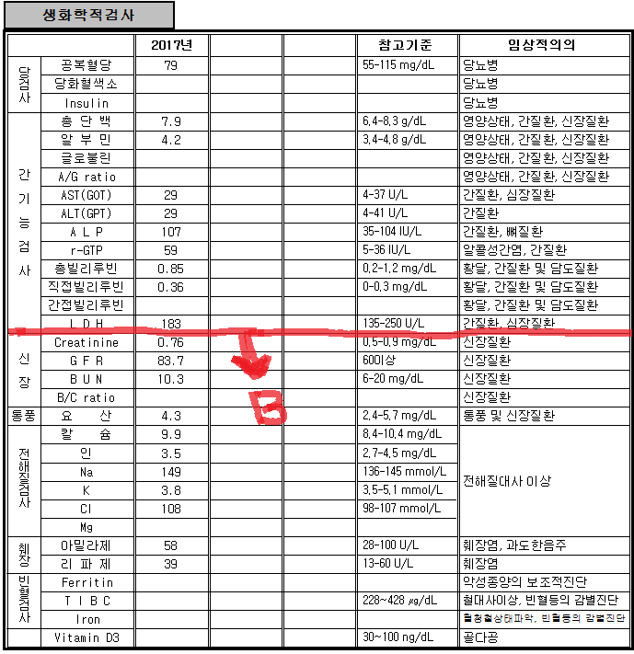
B

